CON GRADIENTE
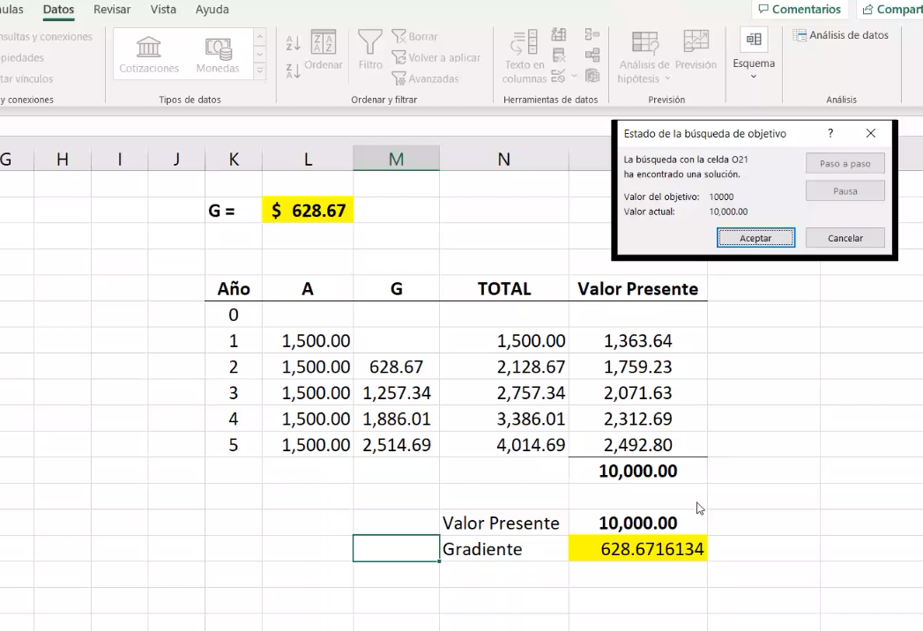
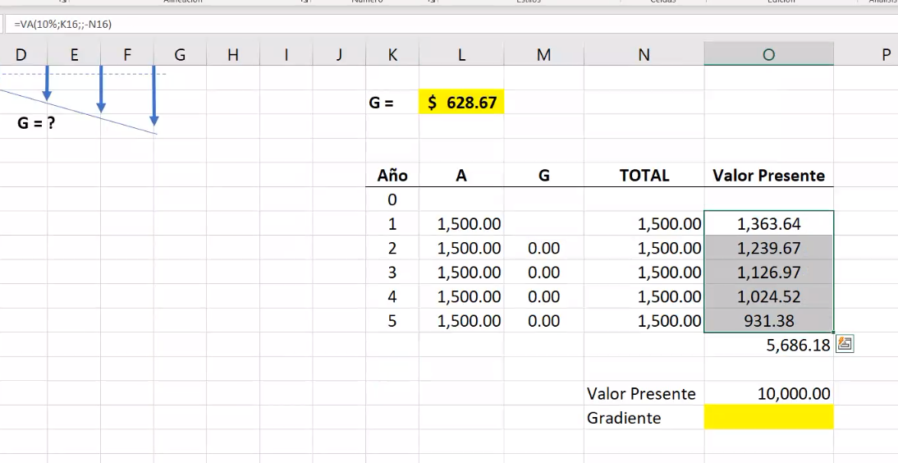
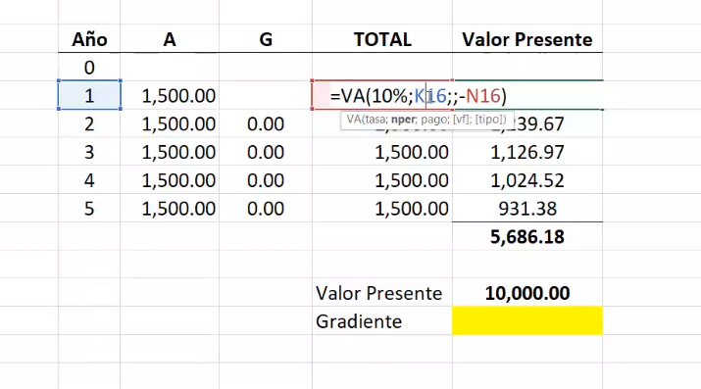
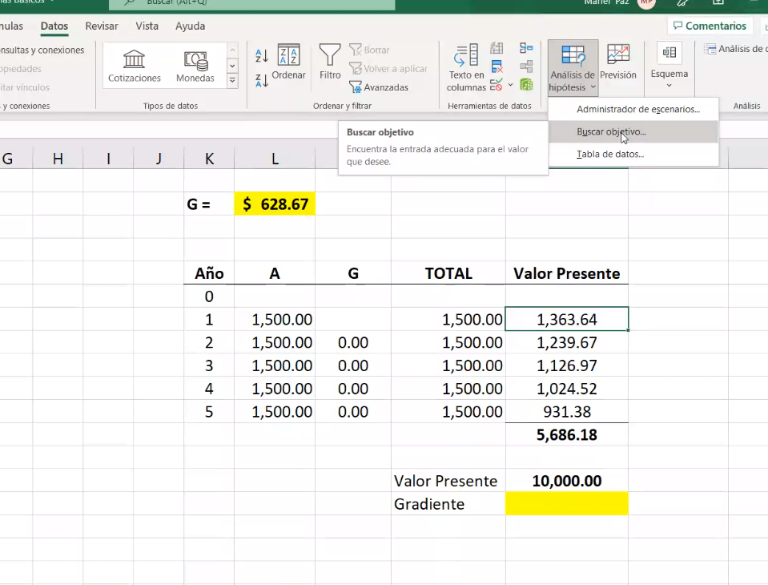
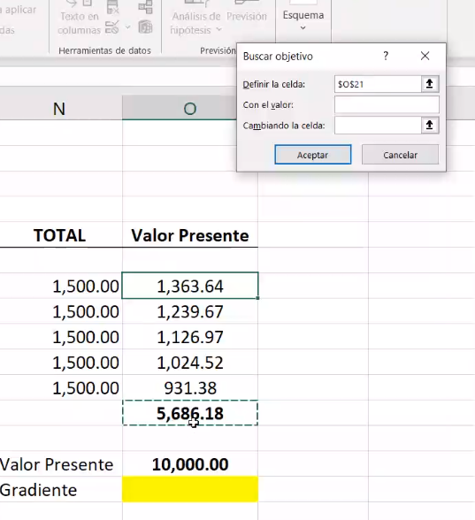
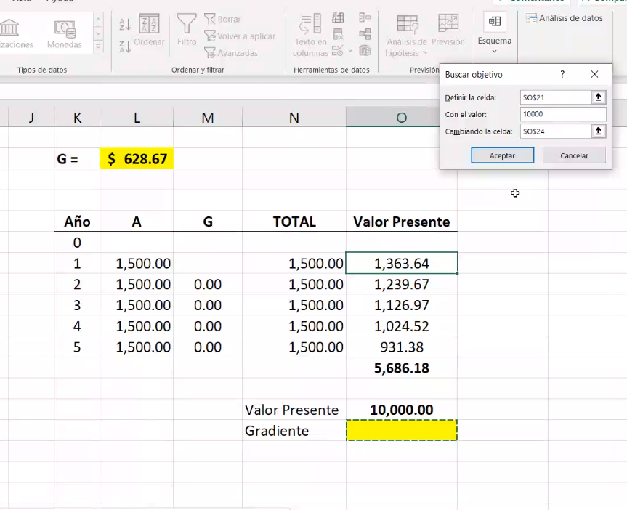
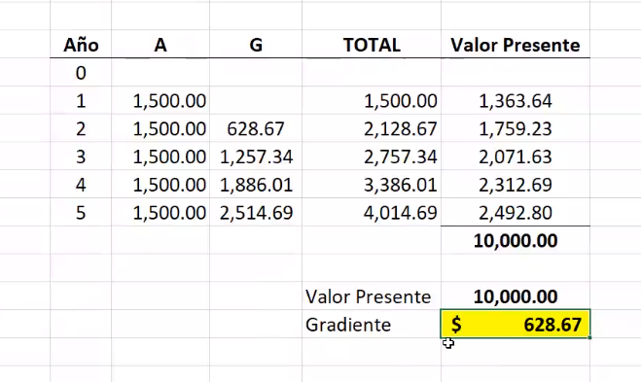
Usted solicitó un préstamo de $ 10,000 en un banco local, acordando pagar el préstamo de acuerdo con un plan de pagos escalonado. Si su primer pago se fija en $ 1,500, ¿cómo sería el pago restante a una tasa de préstamo del 10% por cinco años, es decir en cuanto aumentaría cada pago cada año?

CON VALOR PRESENTE
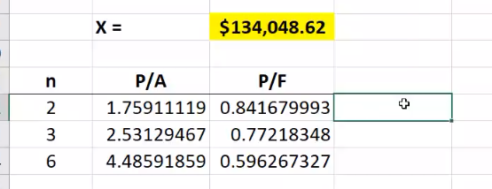
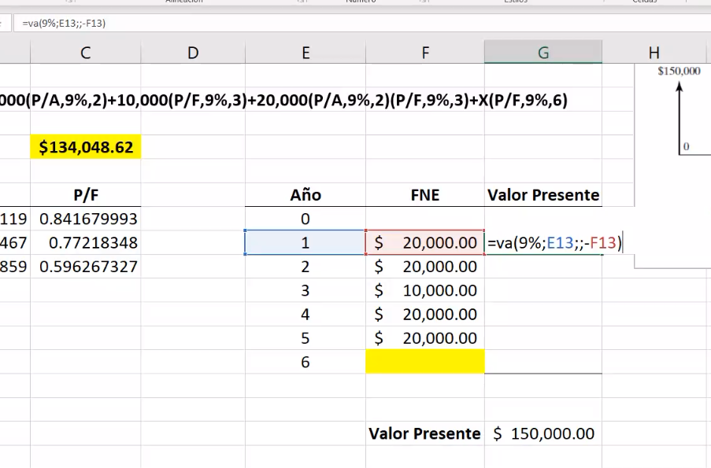
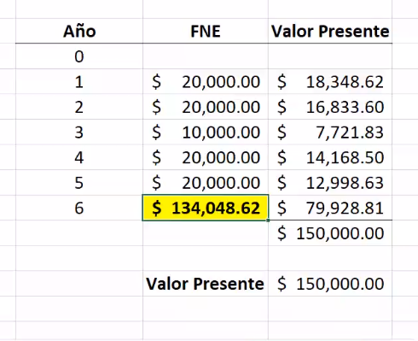
Una compañía solicitó un préstamo de $150,000 a una tasa de interés compuesto anual del 9% durante seis años. El préstamo se liquidará en pagos realizados al final de cada año, de acuerdo con el programa de pagos que se muestra a continuación. ¿Cuál será el monto del último pago (X) que terminará de pagar el préstamo?

CON VALOR FUTURO
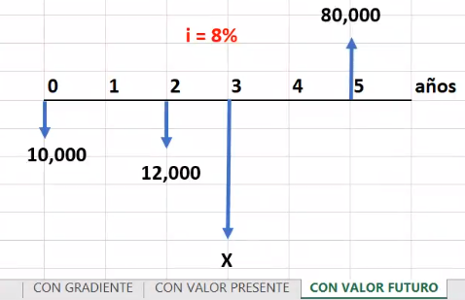
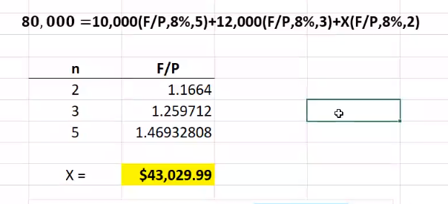
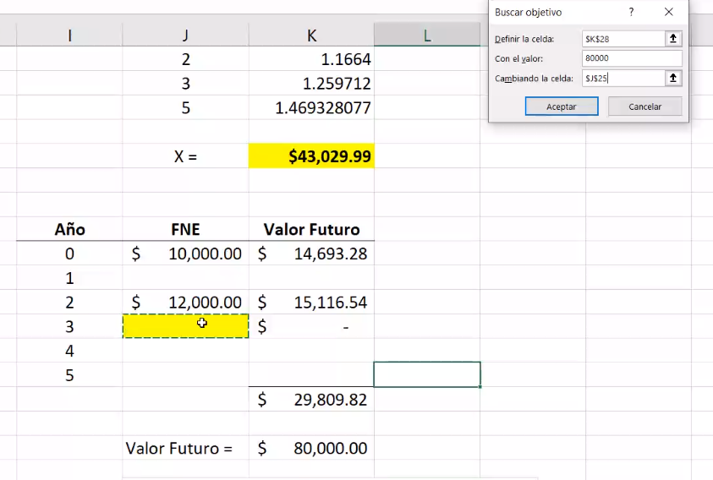
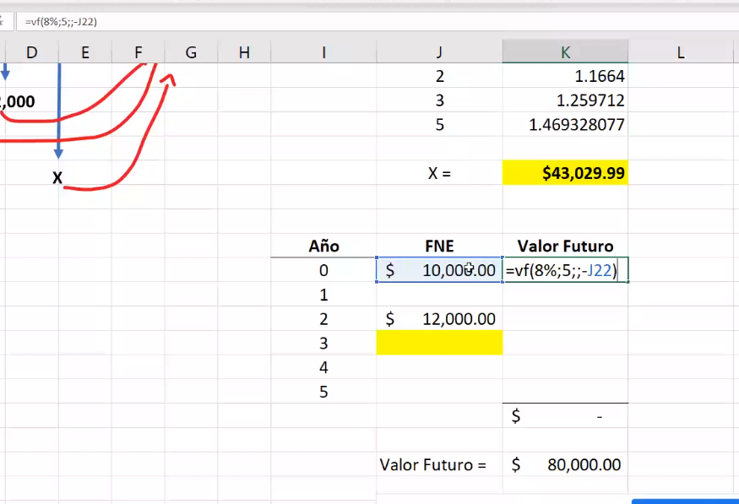
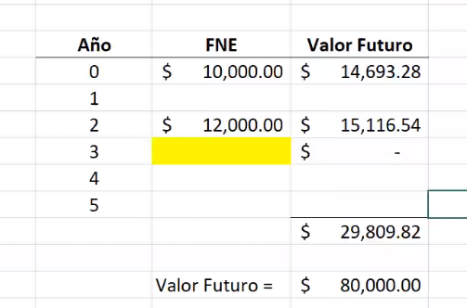
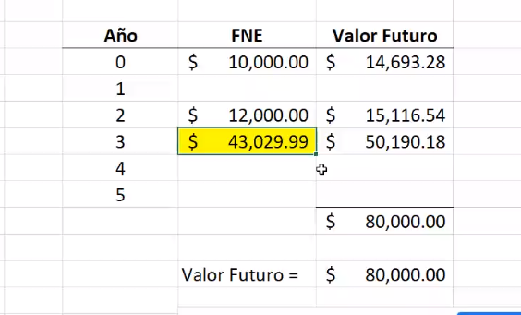
La empresa donde usted trabaja se está preparando para cambiar una maquinaria dentro de cinco años. La maquinaria costará $ 80,000 en ese momento. Usted planea hacer tres depósitos a una tasa de interés del 8%:
Depósito 1: $ 10,000 hoy
Depósito 2: $ 12,000 dentro de dos años
Depósito 3: $X dentro de tres años
¿Cuánto necesita invertir en el año 3 para asegurar que tendrá los fondos necesarios para comprar la maquinaria al término del año 5?

Hoja1
Debido a la crisis que se vive en el país una compañía espera que sus ingresos disminuyan Q 50,000 por año. De acuerdo a estudios realizados se espera que sus ingresos para el próximo año sean de Q 280,000. ¿Cuál es el valor equivalente de estos ingresos durante 5 años a una tasa de interés del 12% anual?

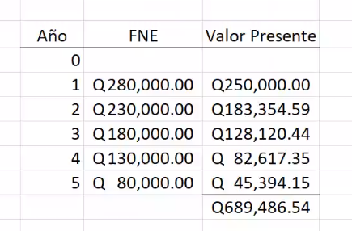

 | ui

